Mieszkania oddane - baza danych
Suma mieszkań oddanych do użytkowania w podziale na dzielnice w latach 2018-2019
Mieszkania oddane do użytkowania w Gdańsku w podziale na dzielnice o powierzchni do 150 M² włącznie
Lp. | Dzielnica | 2008 | 2009 | 2010 | 2011 | 2012 | 2013 | 2014 | 2015 | 2016 | 2017 | 2018 | 2019 | SUMA 2018 - 2019 | % 2019 r. | % lata 2018-2019
1 | Aniołki | 0 | 191 | 0 | 55 | 50 | 27 | 68 | 85 | 0 | 29 | 0 | 44 | 44 | 0.6 | 0.3
2 | Brętowo | 94 | 94 | 22 | 23 | 15 | 11 | 3 | 11 | 6 | 149 | 20 | 215 | 235 | 3.0 | 1.7
3 | Brzeźno | 12 | 2 | 15 | 175 | 169 | 12 | 107 | 82 | 109 | 102 | 0 | 111 | 111 | 1.5 | 0.8
4 | Chełm | 1,098 | 879 | 443 | 751 | 788 | 542 | 385 | 549 | 652 | 505 | 15 | 294 | 309 | 4.1 | 2.2
5 | Orunia Górna-Gdańsk Południe | - | - | - | - | - | - | - | - | - | - | 491 | 709 | 1,200 | 9.8 | 8.5
6 | Jasień | 287 | 97 | 632 | 499 | 1,101 | 742 | 548 | 1,120 | 617 | 1,161 | 868 | 1,000 | 1,868 | 13.9 | 13.3
7 | Kokoszki | 203 | 280 | 212 | 70 | 155 | 106 | 65 | 69 | 147 | 80 | 82 | 124 | 206 | 1.7 | 1.5
8 | Krakowiec-Górki Zachodnie | 2 | 0 | 1 | 0 | 0 | 0 | 11 | 0 | 0 | 0 | 2 | 0 | 2 | 0.0 | 0.0
9 | Letnica | 0 | 0 | 1 | 0 | 122 | 0 | 0 | 0 | 18 | 0 | 339 | 569 | 908 | 7.9 | 6.4
10 | Matarnia | 27 | 18 | 28 | 12 | 85 | 91 | 12 | 11 | 113 | 6 | 100 | 34 | 134 | 0.5 | 1.0
11 | Młyniska | 0 | 0 | 0 | 0 | 0 | 0 | 0 | 0 | 0 | 0 | 0 | 0 | 0 | 0.0 | 0.0
12 | Nowy Port | 0 | 56 | 0 | 0 | 0 | 0 | 1 | 0 | 0 | 0 | 0 | 0 | 0 | 0.0 | 0.0
13 | Oliwa | 2 | 2 | 2 | 8 | 3 | 2 | 18 | 0 | 1 | 158 | 87 | 270 | 357 | 3.7 | 2.5
14 | Olszynka | 6 | 6 | 7 | 9 | 6 | 8 | 15 | 8 | 6 | 6 | 3 | 7 | 10 | 0.1 | 0.1
15 | Orunia-Św. Wojciech-Lipce | 176 | 82 | 75 | 25 | 13 | 155 | 142 | 57 | 6 | 68 | 7 | 10 | 17 | 0.1 | 0.1
16 | Osowa | 410 | 229 | 240 | 118 | 353 | 107 | 227 | 114 | 140 | 154 | 373 | 372 | 745 | 5.2 | 5.3
17 | Piecki-Migowo | 527 | 525 | 466 | 538 | 737 | 381 | 321 | 367 | 768 | 461 | 1,085 | 388 | 1,473 | 5.4 | 10.5
18 | Przeróbka | 0 | 0 | 0 | 0 | 0 | 0 | 0 | 0 | 0 | 0 | 0 | 0 | 0 | 0.0 | 0.0
19 | Przymorze Małe | 217 | 80 | 244 | 82 | 92 | 2 | 139 | 357 | 232 | 473 | 433 | 249 | 682 | 3.5 | 4.8
20 | Przymorze Wielkie | 150 | 57 | 199 | 328 | 1 | 143 | 504 | 0 | 351 | 192 | 338 | 66 | 404 | 0.9 | 2.9
21 | Rudniki | 0 | 0 | 1 | 0 | 1 | 0 | 0 | 1 | 0 | 0 | 0 | 0 | 0 | 0.0 | 0.0
22 | Siedlce | 8 | 17 | 2 | 5 | 10 | 296 | 104 | 67 | 34 | 52 | 43 | 76 | 119 | 1.1 | 0.8
23 | Stogi | 88 | 1 | 1 | 2 | 1 | 0 | 0 | 0 | 0 | 0 | 0 | 1 | 1 | 0.0 | 0.0
24 | Strzyża | 3 | 38 | 2 | 3 | 1 | 2 | 53 | 62 | 3 | 1 | 0 | 56 | 56 | 0.8 | 0.4
25 | Suchanino | 115 | 6 | 7 | 57 | 126 | 5 | 7 | 1 | 2 | 2 | 5 | 10 | 15 | 0.1 | 0.1
26 | Śródmieście | 65 | 210 | 72 | 182 | 349 | 55 | 91 | 100 | 332 | 822 | 920 | 872 | 1,792 | 12.1 | 12.7
27 | Ujeścisko-Łostowice | 761 | 645 | 397 | 560 | 668 | 579 | 736 | 837 | 215 | 930 | 764 | 617 | 1,381 | 8.6 | 9.8
28 | VII Dwór | 9 | 1 | 1 | 0 | 4 | 1 | 2 | 0 | 13 | 2 | 27 | 0 | 27 | 0.0 | 0.2
29 | Wrzeszcz Dolny | 38 | 34 | 59 | 1 | 1 | 3 | 162 | 139 | 164 | 180 | 365 | 669 | 1,034 | 9.3 | 7.3
30 | Wrzeszcz Górny | 83 | 175 | 44 | 629 | 1 | 157 | 51 | 128 | 1 | 543 | 283 | 236 | 519 | 3.3 | 3.7
31 | Wyspa Sobieszewska | 23 | 9 | 9 | 31 | 15 | 14 | 26 | 6 | 8 | 10 | 17 | 17 | 34 | 0.2 | 0.2
32 | Wzgórze Mickiewicza | 0 | 6 | 7 | 1 | 9 | 0 | 1 | 2 | 2 | 5 | 3 | 2 | 5 | 0.0 | 0.0
33 | Zaspa-Młyniec | 1 | 130 | 0 | 0 | 225 | 328 | 150 | 0 | 128 | 0 | 201 | 68 | 269 | 0.9 | 1.9
34 | Zaspa-Rozstaje | 0 | 139 | 75 | 104 | 40 | 84 | 0 | 327 | 76 | 163 | 0 | 0 | 0 | 0.0 | 0.0
35 | Żabianka-Wejhera-Jelitkowo-Tysiaclecia | 1 | 214 | 66 | 157 | 0 | 13 | 1 | 6 | 73 | 248 | 1 | 123 | 124 | 1.7 | 0.9
*Inne |  | 98 | 65 | 0 | 1 | 0 | 0 | 0 | 0 | 0 | 0 | 0 | 0 | 0 | 0.0 | 0.0
SUMA |  | 4,504 | 4,288 | 3,330 | 4,426 | 5,141 | 3,866 | 3,950 | 4,506 | 4,217 | 6,502 | 6,872 | 7,209 | 14,081 | 100 | 100.0 | Źródło: Opracowanie własne Referat Badań i Analiz Społeczno-Gospodarczych, WPG na podstawie danych Powiatowego Inspektoratu Nadzoru Budowlanego.
 | *niesklasyfokowane np.: w związku z brakiem numeru budynku oraz numeru działki na której budynek się znajduje | *Inne: Kartuska, Myśliwska, Piastowska, Świętokrzyska | *Inne: Myśliwska, Ptasia | *Inne: brak | *Inne: Kartuska | *Inne: brak
Źródło: Opracowanie własne Referat Badań i Analiz Społeczno-Gospodarczych, WPG na podstawie danych Powiatowego Inspektoratu Nadzoru Budowlanego.

Mieszkania oddane - mapa
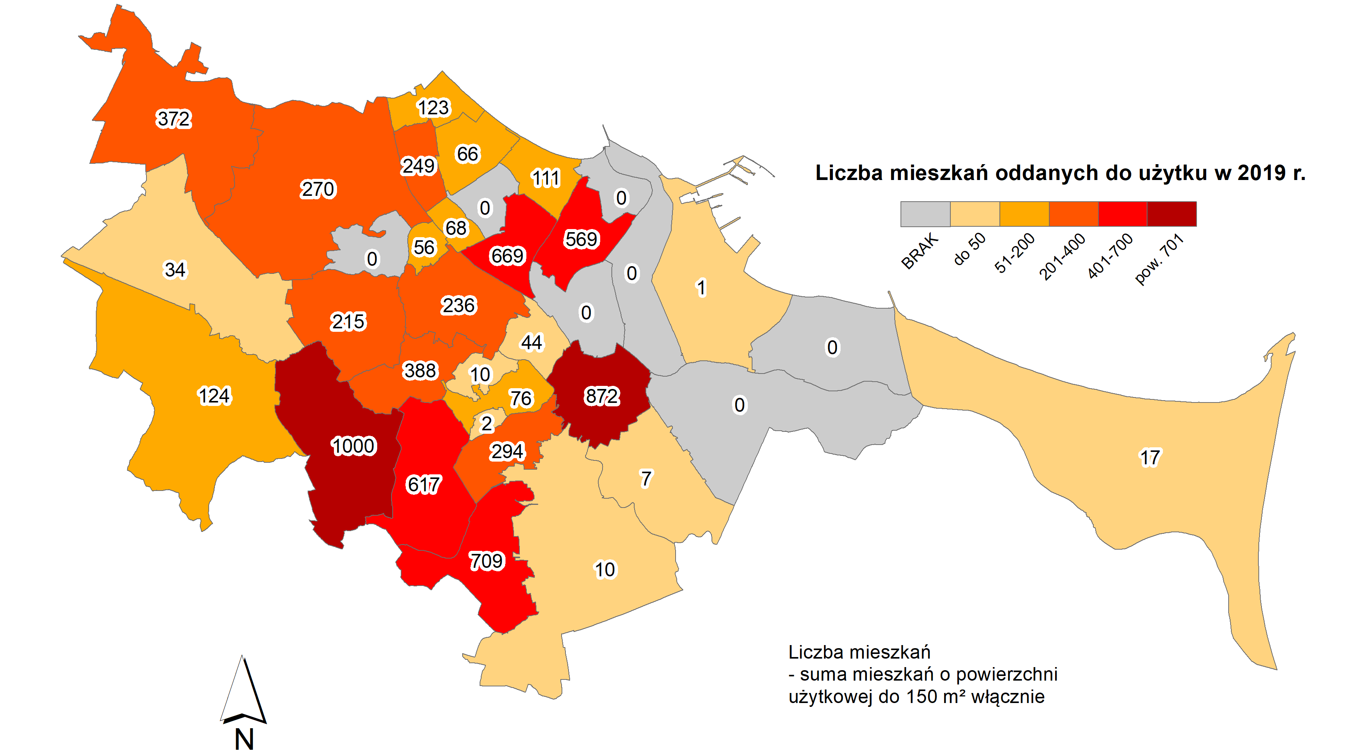

Źródło: Opracowanie własne Referat Badań i Analiz Społeczno-Gospodarczych, WPG na podstawie danych Powiatowego Inspektoratu Nadzoru Budowlanego.

